UI
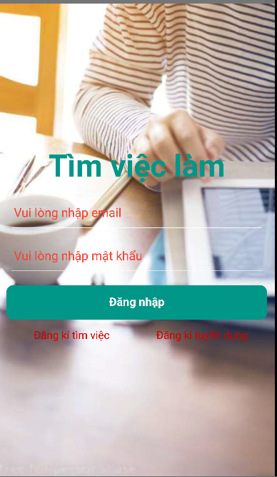
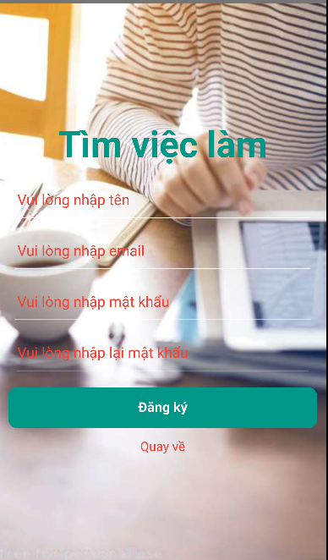
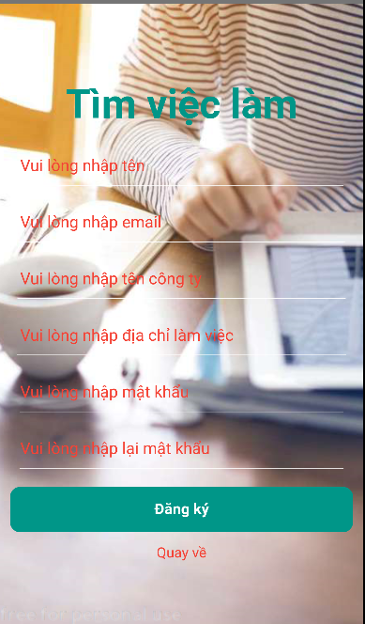

 | màn hình đăng nhập khi vào app | màn hình đăng kí tìm việc |  | màn hình đăng kí tuyển dụng

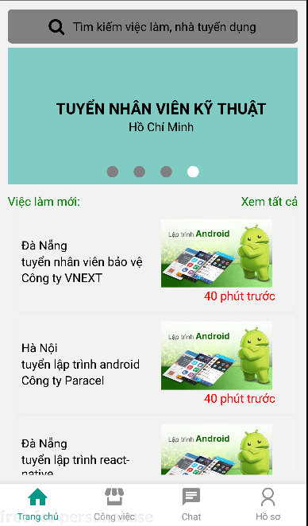
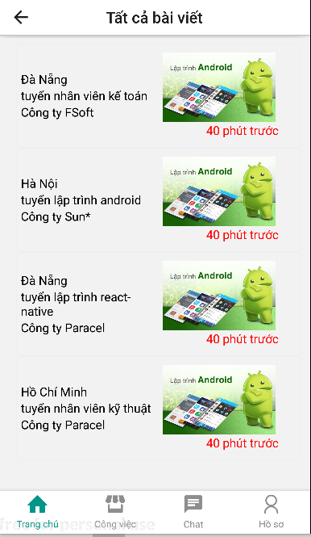
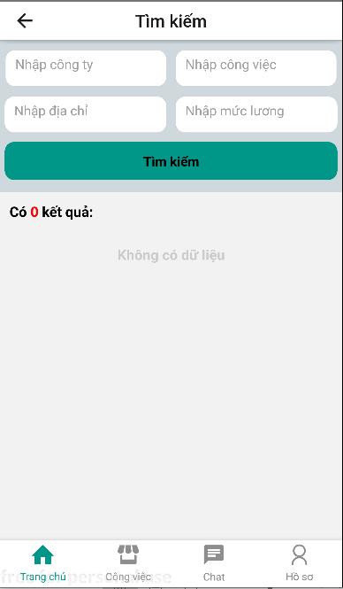

 | màn hình trang chủ khi đăng nhập | màn hình tìm kiếm việc làm |  | màn hình tất cả công việc

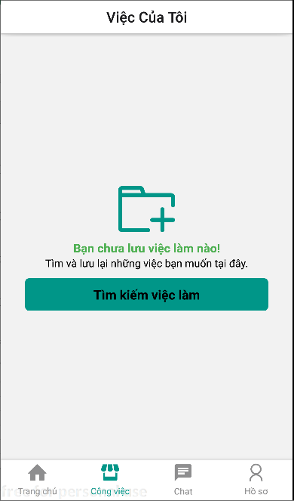
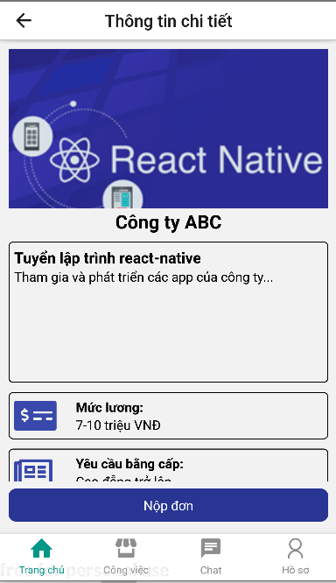

 | màn hình chi tiết công việc | màn hình danh sách công việc đã Apply

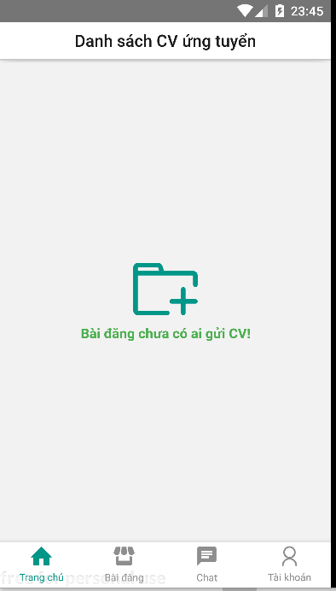
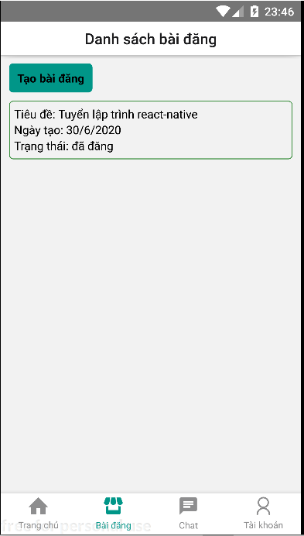
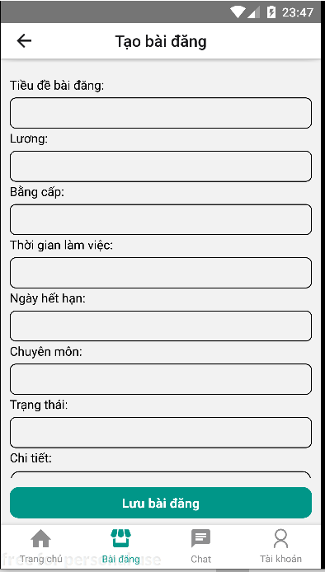

màn hình danh sách CV được Ứng tuyển |  | màn hình danh sách bài đăng |  | màn hình tạo bài đăng
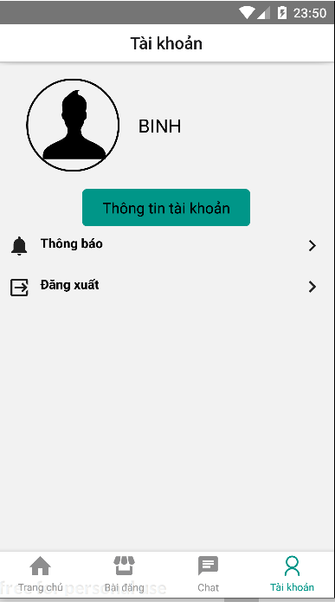
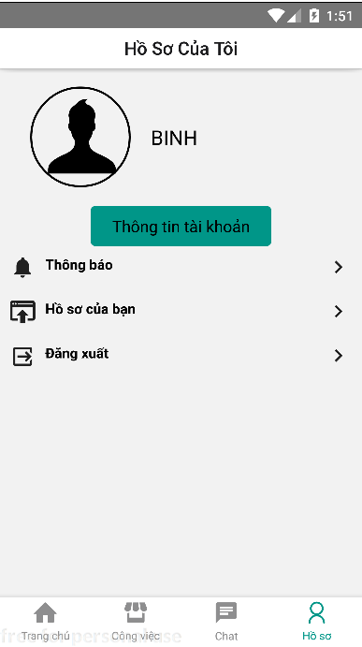
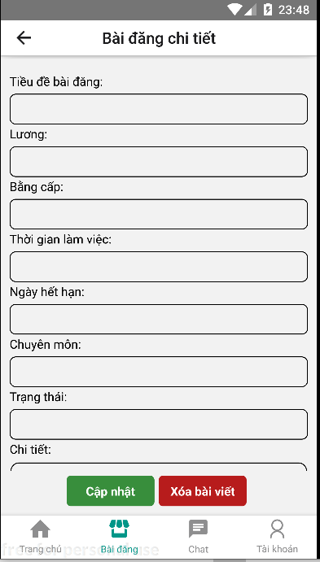

màn hình cập nhật với xóa bài đăng |  | màn hình tài khoản của nhà tuyển dụng |  | màn hình tài khoản của người tìm việc


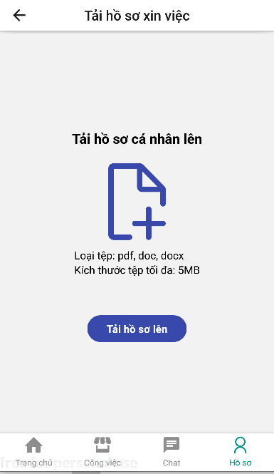

 | màn hình danh sách hồ sơ CV |  | màn hình upload CV | màn hình danh sách thông báo của nhà tuyển dụng và tìm việc

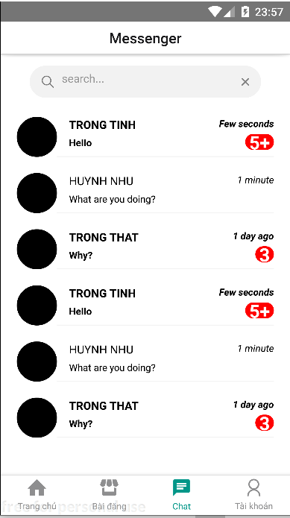
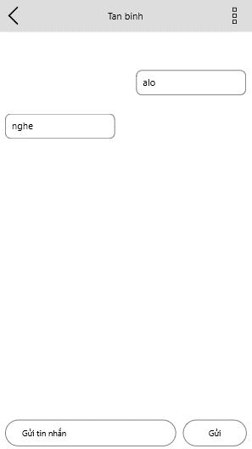

 | màn hình message | màn hình chat

database
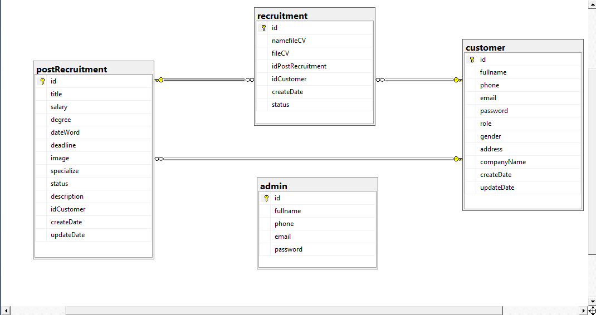

database tìm kiếm việc làm

